Потери в MOSFET
Файл расчетов силовой части по проекту id5351 Дагдизель-2
Тихонов Е. 03.11.19

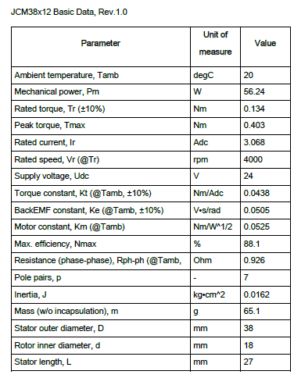
Исходные данные |  |  |  |  |  |  |  |  |  | Движок Артема Бормотова
транзисторы | 2ПЕ208В92 (DPAK) |  |  |  | //Ангстрем
 | аналог: |  | AnD28N10
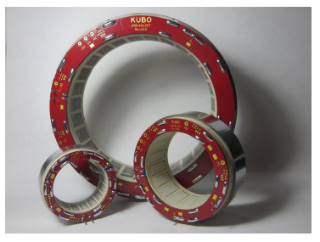
движок | JCM38x12 @24Vdc "KUBO" 3 стака |  |  |  | //Артем Бормотов
Тип коммутации | 120 градусная, трапецеидальная ЭДС

Двигатель

Tmax = | 0.621 | Nm | Peak torque движка (из pdf)
Tr = | 0.207 | Nm | Rated torque движка (из pdf)
Kt= | 0.0363 | Nm/Adc | Torque constant, Kt (@Tamb, ±10%)
Ir= | 5.697 | Adc | Rated current движка (из pdf)
Ipeak= | 17.107438017 | Adc | Peak current движка (из pdf)
Pmot= | 97.56 | Вт | номинальная мощность двигателя из pdf

Нагрузка

Pmmax= | 47.3 | Вт | пиковая мощн. Движка (из расчета Дрюкова)
Tavr= | 0.141 | Nm | средний момент на движке (из расчета Дрюкова)
Iavr= | 3.8842975207 | Adc | средний ток нагрузки (из расчета Дрюкова)
Pfactor= | 1 |  | коэфф. перегрузки

Электропитание

Uline= | 24 | Vdc | минимальное напряжение сети
I27_rated= | 4.065 | A | номинальное потребление блока управления по 27V
I27_max= | 1.9708333333 | A | максимальное потребление блока управления по 27V в приводе

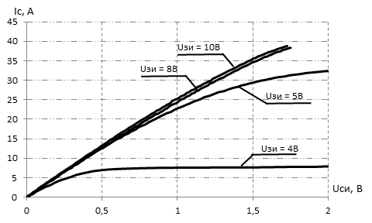
MOSFET
 |  |  |  |  |  |  |  |  |  | Ключи Ангстрем
Id | 28 | A | Continious Drain current @Tc=25°C (из pdf)
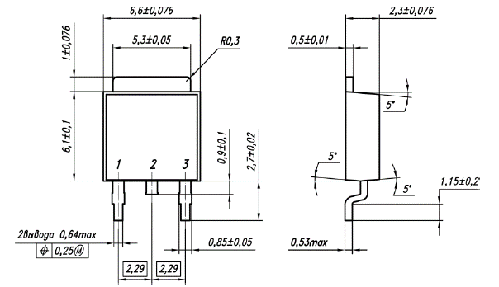
Vdss | 100 | V | max drain-source voltage (из pdf)
Rds= | 0.045 | Ом | среднее сопротивление перехода транзистора (из в pdf)
Uce= | 13.169899597 | V | падение на переходе MOSFET
Qg= | 0.00000007 | C | total gate charge транзистора из графика
Qgs2=
Qgd=
Ugs= | 14.5 | V | напряжение на затворе транзистора
Ugm= | 5 | V | напряжение соотв-е заряду емкости Миллера
Rg= | 20 | Ом | резистор затвора (внешний + внутренний). 20 Ом рекомендует Ангстрем
Ig= | 0.475 | A | ток затвора по Колпакову
td(on)= | 1.4736842105E-07 | s | время включения транзистора@Rg по Колпакову
F= | 31000 | Hz | частота ШИМ

Diode
Vfm | 0.82 | V | падение на антипараллельном диоде
trr= | 0.00000018 | s | reverse recovery time
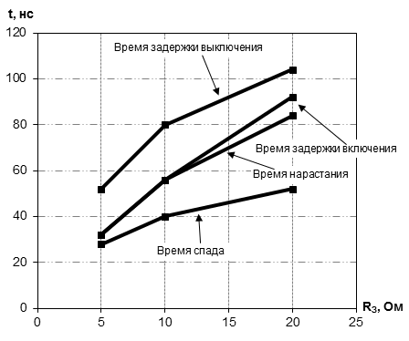
Ifm | 5.697 | A | средний ток диода
Qrr= | 1.2E-09 | C | recovered charge

Other
Dm= | 0.95 |  | глубина модуляции
cosfi= | 0.85 |  | косинус угла между током и напряжением
Kpow= | 1 |  | коэфф. запаса по мощности
N= | 2 |  | кол-во одновременно работающих ключей в инверторе
 |  |  | (это для 120 градусной коммутации и трапец. противоЭДС мотора)

Расчеты:

Для приблизительной оценки мощности потерь по методике Колпакова
"Особенности теплового расчета импульсных силовых каскадов" из журнала
Компоненты и Технологии №1'2002
ссылка

1. Потери MOSFET |  |  |  | 2. Суммарные потери на ключе |  |  | 3. Суммарные потери на инверторе

Токи |  |  |  | Pone= | 0.8789619745 | W | Psumm= | 1.757923949 | W
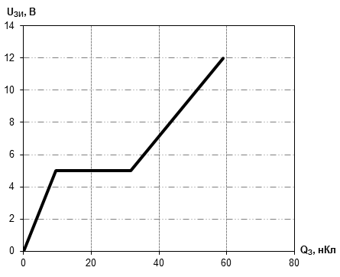
 | RMS ток нагрузки

Irms= | 3.1715156449 | Arms

 | ток через транзистор

Idav = | 3.8842975207 | Arms

1.1 Статические потери 1-го ключа

Pd= | 0.45263301687 | W


1.2 Динамические потери с учетом тока обратного диода

Psw= | 0.42632895763 | W

1.3 Суммарные потери

Pdm= | 0.8789619745 | W

Тепловой расчет
Тепловой расчет ключей
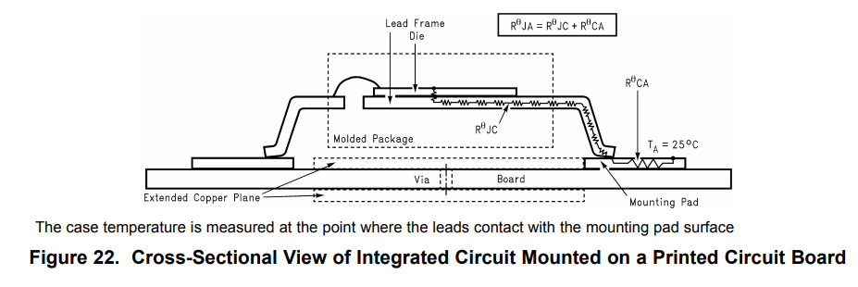
Исходные данные

MOSFET

RthJC | 2 | °С/W | Thermalresistance,junctiontocase (не используется)
RthJA | 62 | °С/W | Thermalresistance,junction-to-ambient
Tj op= | 150 | °С | максимальная рабочая температура кристалла
ns= | 1 |  | кол-во ключей
Ptr= | 0.8789619745 | W | потери в одном транзисторе (+diode)

Other

Tamb= | 50 | °С | температура окр. воздуха
Охлаждение только за счет pcb

Расчеты

Tj= | 104.49564242 | °С | температура кристалла ключа | //норм, но на всякий случай нужно доп. охлаждение
Tcase= | 102.73771847 | °С | температура корпуса ключа

 | нормально* (Tj<150)
 | перегрев (Tj>150)

* рекомендуемая температура кристалла <120-125 °C //по Колпакову

Драйвер
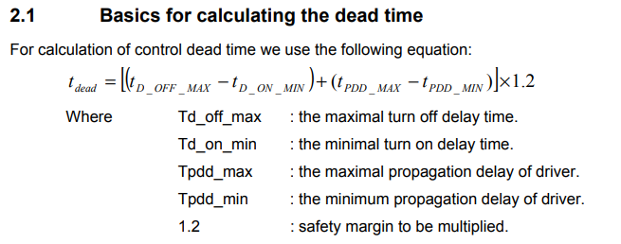
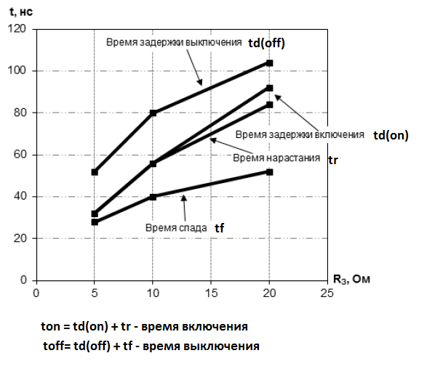
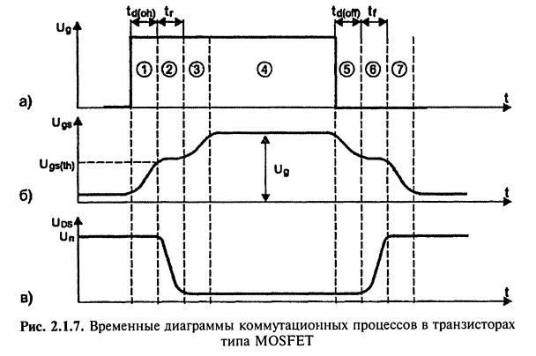
Расчет бутстрепной схемы драйвера

Драйвер 1308ЕУ4БУ КремнийЭл (IR2113) |  |  |  | Расчеты
Пример использования здесь: ИТЦЯ.468362.049 |  |  |  | Много формул из Application Note AN-978 "IR" и книг Семенова Б.Ю.
 |  |  |  | Графики по ключам получены от конструктора Ангстрема Полоховой Жанны

Исходные данные |  |  |  | Затворный резистор

Qg = | 0.00000007 | C | total gate charge | Pупр= | 0.0315 | Вт | средняя мощность драйвера
Qls= | 0.00000000 | C | level shift charge required per cycle | Prgg= | 0.0157 | Вт | средняя мощность на Rgg
Qbs= | 0.00000015 | C | minimum charge for bootstrap capacitor | Prgg_max= | 5.2563 | Вт | пиковая мощность на резисторе //надо ставить 0805
Iqbs= | 0.00022 | A | Driver Quiescent VBS supply current
Icbs= | 0 | A | bootstrap capacitor leakage current | Ig= | 0.725 | A | пиковый ток через Rg
 |  |  |  | Ig/Icc= | 36.25 | % | процент от номинала драйвера | //норм, когда примерно 60-70%

Ug = | 14.5 | V | gate voltage
Vcc= | 14.5 | V | Logic section voltage source | Бутстрепный конденсатор
Vf= | 1 | V | Forward voltage drop across the bootstrap diode
Vls= | 0 | V | Voltage drop across the low-side FET or load | Cbs= | 1.1691850594 | mkF | Bootstrap Capacitor * k
Vmin= | 9.7 | V | VBS supply undervoltage positive going threshold | k= | 15 |  | запас. The rule of thumb from IR
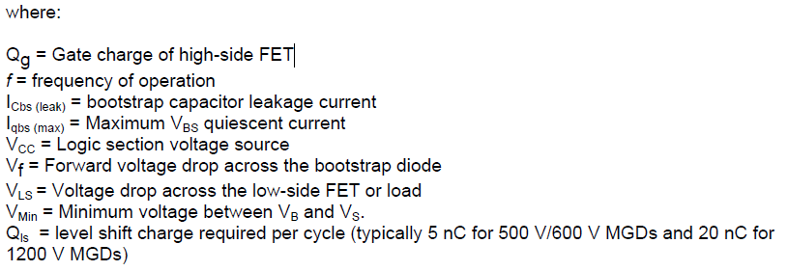
 |  |  |  | ESR = | 0.1797822067 | Ом | конденсатора
 |  |  |  | tan= | 0.035 |  | тангенс угла потерь bootstrap cap

Rg= | 20 | Ohm | gate resistor | Бутстрепный диод
Prg= | 2.025 | Вт | peak gate res power
Iic= | 2 | A | driver nominal current | Vrpm= | 100 | V | reverse voltage
Idboot= | 1.5 | A | boot diode max current
 |  |  |  | max trr= | 100 | ns | reverse recovery time
f = | 31000 | Hz | PWM//взял из драйвера движка МЭЛ | If= | 68.87 | mA | средний ток через диод
 |  |  |  | Ifpeak= | 1.50 | A | пиковый ток черед диод
T= | 32.258064516 | мкс | период ШИМ | Pdboot= | 0.00109 | Вт | мощность потерь

Данные для расчета DeadTime |  |  |  | Rboot= | 9.00000 | Ом | limit resistor
Tpdd_max= | 180 | ns | Driver max propogation delay | Prboot= | 0.00000000 | Вт | мощность на limit resistor
Tpdd_min= | 150 | ns | Driver min propogation delay | tcharge= | 31.567996604 | mks | время заряда Cbs
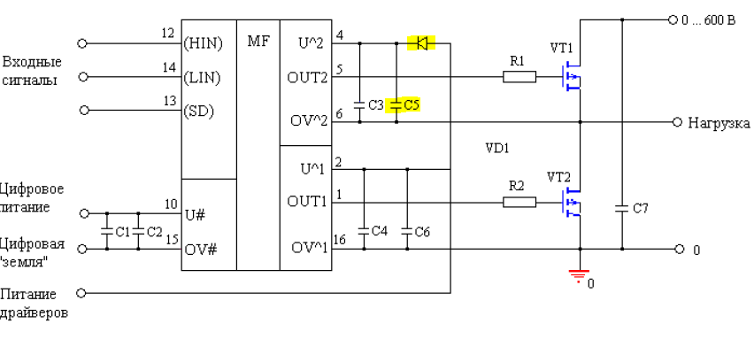
Td_off_max= | 52 | ns | max turn off delay time (transistor) из pdf
Td_on_min= | 32 | ns | min turn on delay time (transistor) из pdf
 |  |  |  | Динамика
Данные времени включения и выключения |  |  |  |  | //используем, если нет графика от производителя
Находим из графика для нашего резистора Rg |  |  |  | ton(off)= | 115.86206897 | ns | время включения(выкл) MOSFET
td(on)= | 90 | ns
tr= | 85 | ns |  |  | //используем, если есть график от производителя
td(off)= | 105 | ns |  | ton= | 175 | ns | время включения
tf= | 50 | ns |  | toff= | 155 | ns | время выключения

 |  |  |  | Dead time = | 60 | ns
 |  |  |  | методика расчета dead time здесь

Защита
Расчет аппаратной защиты ключей по току

Исходные данные
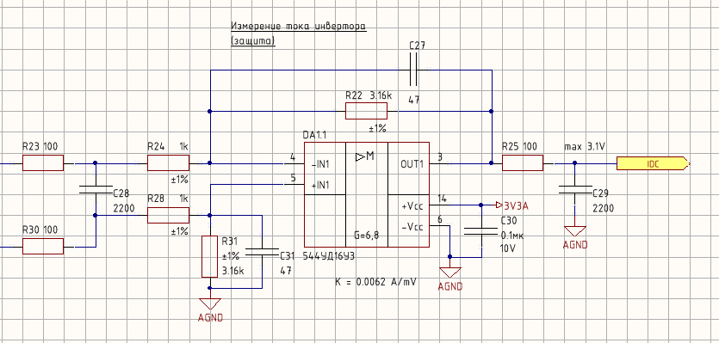

Ipeak= | 17.107438017 | Adc | пиковый ток движка на старте (peak)
I_LIM= | 20.52892562 | Adc | сраб. Защиты (peak)

Inom= | 3.1715156449 | Arms | номинальный ток (RMS)

Rshunt= | 0.05 | Ohm | шунт на ток

Расчеты

ОУ на силовой плате

Isense= | 4.0000 | A | ток через шунт
Usense= | 0.20 | В | Напряжение на шунте

Pres_max= | 21.07 | Вт | мощность на шунте при I_LIM
Pres_now= | 0.8 | Вт | мощность на шунте при Isense

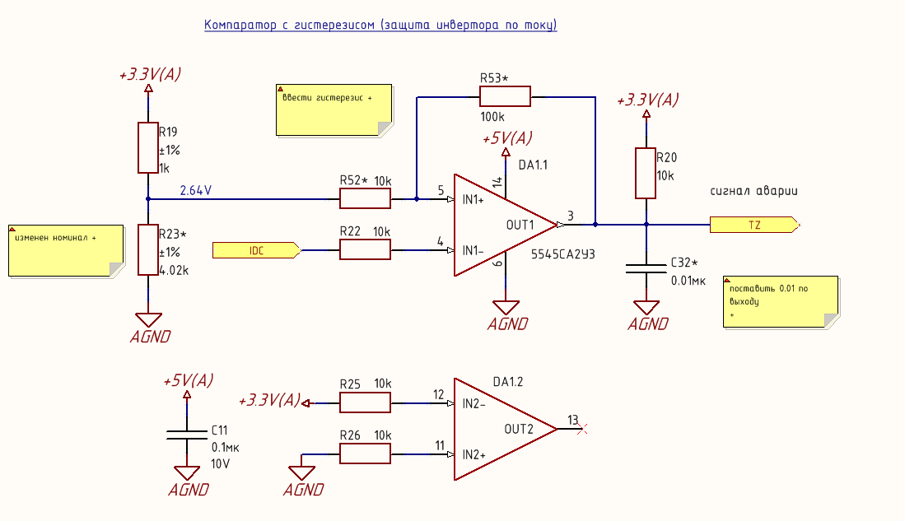
R22= | 2610 | Ом | рез. ОС ОУ
R24= | 1100 | Ом | входной рез. ОУ
G= | 2.3727272727 |  | усиление ОУ

Uadc= | 0.47454545455 | В | Напряжение на АЦП

Компаратор на плате управления

R19= | 1000 | Ohm | верхнее плечо делителя
R23= | 4020 | Ohm | нижнее плечо делителя
Vcc= | 5 | V | питание компаратора
Vic= | 3.5 | V | max Vinput common range
Vref+= | 3.3 | V | ref for voltage devider

Uоп= | 2.6426294821 | V | опора компаратора

//Adc - амплитудное значение тока

 | данные для ввода

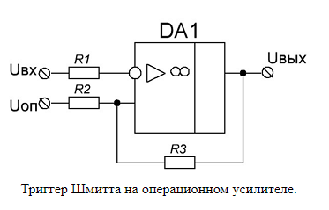
Расчет компаратора с гистерезисом

Исходные данные
R1= | 10000 | Ohm
R2= | 10000 | Ohm
R3= | 100000 | Ohm
Uнас-= | 0 | V | минус напряж. Питания
Uнас+= | 3.3 | V | плюс напряж. Питания

Uоп= | 2.6426294821 | V

Расчет
Uнп= | 2.4023904382 | В | нижний порог сраб.
Uвп= | 2.7023904382 | В | верхний порог сраб.
delta = | 0.3 | В | разница

27DVC
Цепь измерения напряжения DC-bus
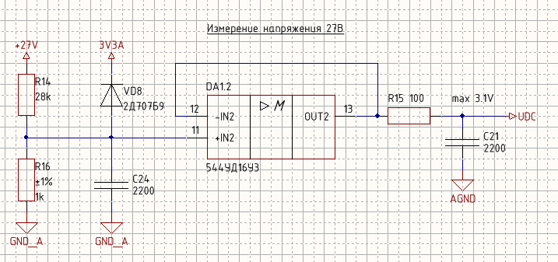
R1= | 28000 | Ом | делитель
R2= | 1000 | Ом | делитель
Udc= | 27 | V | напряжение в ЗПТ

Udac= | 0.93103448276 | В

15VDC
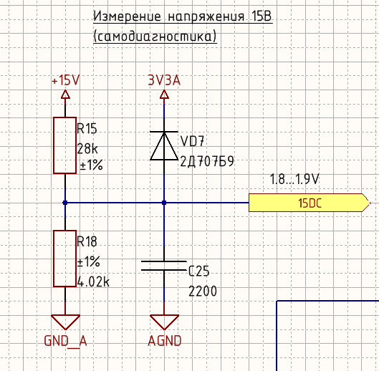
Цепь измерения напряжения питания драйверов
для самодиагностики

R15= | 28000 | Ом | делитель
R18= | 4020 | Ом | делитель
Udc= | 14.5 | V | напряжение

Uadc= | 1.8204247345 | В

